COMBOS
COMBOS
nombre | descripcion | precio | imagen
Combo SIMMONS Colchón Resortado Doble Hamilton Unitop | Con el gran Kombo de COLCHÓN SIMMONS tendrás lo que estabas buscando, colchón Hamilton Unitop Doble (+) base cama | $ 1,800,000.00
Combo DORMILUNA: Colchon Resortado Doble Mercurio Unitop | COLCHÓN DORMILUNA Mercurio Unitop Doble, perfecto para que siempre estés cómodo(a) y firme,Base cama fabricado con tapizados de alta calidad | $ 1,500,000.00 | 
Combo Orthopack Mohnblatt BTU Gris + Base Cama + Lencería | Colchón resortado en presentación enrollada con pillow por una cara (1 cara útil), base armable y almohada | $ 1,149,000.00 | 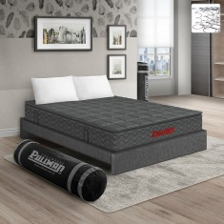
Combo Orthopack Euro U + Base Cama + Lencería | Colchón resortado grueso por una cara , base armable y almohada | $ 1,103,000.00 | 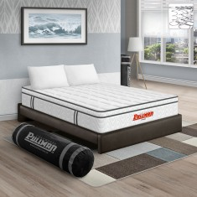
Combo Ocean One Doble Intermedio Relax | Colchón semidoble+ Protector + Almohada | $ 1,000,000.00 | 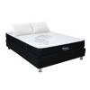
Colchón con base Doble Vancover Intermedio | Colchón doble + Base + Cabecero | $ 1,300,000.00 | 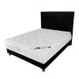

SOFACAMAS
sofas, sillas y sofacamas
nombre | descripcion | tamaño | precio | imagen
Sofá Cama George Con Brazos | Sofá cama de 2 puestos con 3 posiciones en su espaldar y brazos removibles | medida sofa(Ancho: 180 CM) (Largo: 100 CM) (Alto: 80 CM) (+/- 2 CM) Medida de cama (Ancho: 180 CM) (Largo: 113 CM) (Alto: 40 CM) (+/- 2 CM) | $1.099.000 | 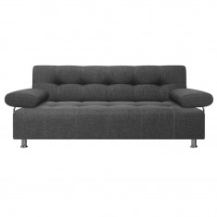
SILLA CAMA ANGELA | Práctica silla con espaldar reclinable que se convierte en cama individual gracias a su sistema de arrastre | medida silla(Ancho: 90 CM) (Largo: 101 CM) (Alto: 90 CM) (+/- 2 CM) Medida de cama (Ancho: 90 CM) (Largo: 190 CM) (Alto: 50 CM) (+/- 2 CM) | $999.000 | 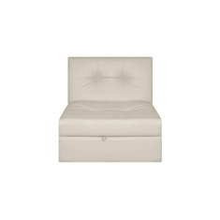
SOFÁ CAMA SOPHIE | Sofá cama con colchoneta en resortes tipo pocket y 3 posiciones en su espaldar | SOFÁ CAMA: (Ancho: 205 CM) (Largo: 100 CM) (Alto: 80 CM) (+/- 2 CM) Medida de cama (Ancho: 180 CM) (Largo: 113 CM) (Alto: 46 CM) (+/- 2 CM) | $1.499.000 | 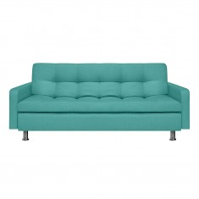
Sofá Vivir | Sofá de dos puestos con espaldar y brazos acolchados, ideal para espacios reducidos | Medida (Ancho: 160 CM) (Largo: 86 CM) (Alto: 76 CM) (+/- 2 CM) Altura asiento 42 CM (+/- 2 CM) Fondo asiento 50 CM (+/- 2 CM) | $799.000 | 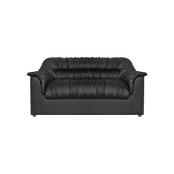
Sofá Reclinable 3 Puestos Cuero Lucas | sillon reclinable de 3 puestado espaldar y brazos | Ancho 218 cm Altura total 94 cm Profundidad 94 cm Altura del asiento 51 cm | $ 3.699.900 | 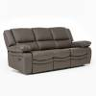
Silla Reclinable Marsella 1 Puesto Microfibra | silla reclinable comoda perfecta para un buen descanso | Ancho 90 cm Profundidad 80 cm Altura del asiento 47 cm Altura total 100 cm | $ 1.959.900 | 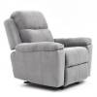

ALMOHADAS Y SABANAS
ALMOHADAS Y SABANAS
nombre | descripcion | precio | imagen
Set x 2 almohada cervical antiestres memory | Almohadas de Material de relleno Viscoelástica Material del forro Poliéster Alto 38 cm Ancho 48 cm Largo 22 cm | $ 119,000 | 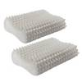
Juego de Almohadas Fibra sintética Anti Estrés | Juegos de almohadas de relleno Fibra sintética Firmeza Soft Alto 15 cm Ancho 50 cm Largo 70 cm Material del forro Algodón | $ 70,000 | 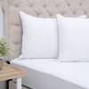
Almohada Viscoelástica Eco White | Almohadas de relleno Viscoelástica Firmeza Medium Material del forro Poliéster Alto 12 cm Ancho 40 cm Largo 60 cm | $ 120,000 | 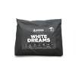
Juego de Sábanas 180 Hilos Polialgodón Pablo | Juegos de sábanas Estampado Material principal Polialgodón Composición 50% Algodón 50% Poliéster Número de hilos 180 Incluye sábana bajera Incluye sábana encimera Incluye funda de almohada Fuelle 30 cm | $ 1,103,000 | 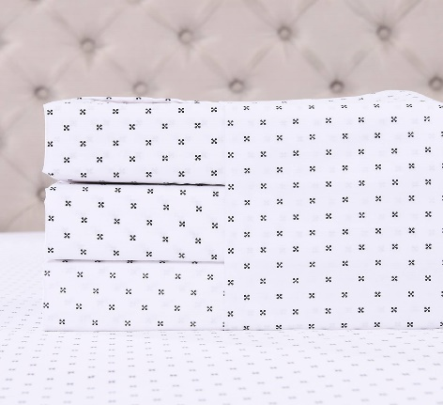
Juego de Sábanas Poliéster Tyz | Juegos de sábanas Estampado Material principal Poliéster Composición 100% Poliéster Número de hilos No aplica Incluye sábana bajera Incluye sábana encimera Incluye funda de almohada Fuelle 30 cm | $ 90,000 | 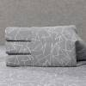
Juego de Sábanas Poliéster Diama | Juegos de sábanas Estampado Material principal Poliéster Composición 100% Poliéster Número de hilos No aplica Incluye sábana bajera Incluye sábana encimera Incluye funda de almohada Fuelle 30 cm | $ 80,000 | 